Φύλλο1
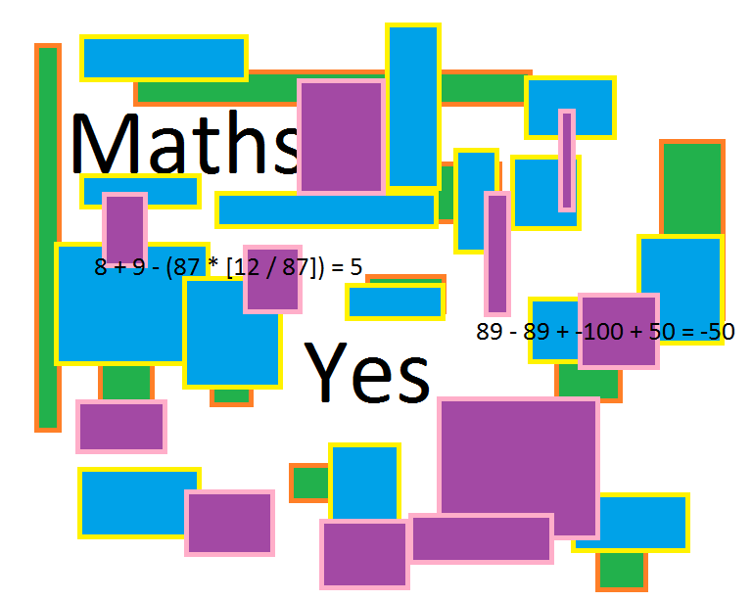
Κάνε τις προσθαφερέσεις με τους αρνητικούς και τους θετικούς αριθμούς (γράψτε το αποτέλεσμα στο καλί με το "?") |  |  |  |  |  |  |  |  |  |  |  |  |  |  |  |  |  |  |  |  |  |  |  |  |  |  |  |  |  |  |  |  |  |  |  |  |  |  |  |  |  |  |  |  |  | Αριθμομηχανή

 |  |  |  |  |  |  |  |  |  |  |  |  |  |  |  |  |  |  |  |  |  |  |  |  |  |  |  |  |  |  |  |  |  |  |  |  |  |  |  |  |  |  |  |  |  | Οδηγίες: Στο χρωματιστό κουτί
-25 | + | 6 | = | ? | Συμπλήρωσε σωστά |  |  |  |  |  |  |  |  |  |  |  |  |  |  |  |  |  |  |  |  |  |  |  |  |  |  |  |  |  |  |  |  |  |  |  |  |  |  |  |  | γράψτε την πράξη που θέλετε
-48 | - | 4 | = | ? | Συμπλήρωσε σωστά | Αριθμομηχανή ==> | ==> ==> | ==> ==> | ==> ==> | ==> ==> | ==> ==> | ==> ==> | ==> ==> | ==> ==> | ==> ==> | ==> ==> | ==> ==> | ==> ==> | ==> ==> | ==> ==> | ==> ==> | ==> ==> | ==> ==> | ==> ==> | ==> ==> | ==> ==> | ==> ==> | ==> ==> | ==> ==> | ==> ==> | ==> ==> | ==> ==> | ==> ==> | ==> ==> | ==> ==> | ==> ==> | ==> ==> | ==> ==> | ==> ==> | ==> ==> | ==> ==> | ==> ==> | ==> ==> | ==> ==> | ==> ==> | να λύσετε με την εξής σειρά
9 | + | -11 | = | ? | Συμπλήρωσε σωστά |  |  |  |  |  |  |  |  |  |  |  |  |  |  |  |  |  |  |  |  |  |  |  |  |  |  |  |  |  |  |  |  |  |  |  |  |  |  |  |  | "=Χ+-*/Α" (Χ και Α είναι αριθμοί,
17 | - | -3 | = | ? | Συμπλήρωσε σωστά |  |  |  |  |  |  |  |  |  |  |  |  |  |  |  |  |  |  |  |  |  |  |  |  |  |  |  |  |  |  |  |  |  |  |  |  |  |  |  |  | μπορεί Χ=Α) {Τα σύμβολα "+",
8 | - | -3992 | = | ? | Συμπλήρωσε σωστά |  |  |  |  |  |  |  |  |  |  |  |  |  |  |  |  |  |  |  |  |  |  |  |  |  |  |  |  |  |  |  |  |  |  |  |  |  |  |  |  | "-", "*" [<== επί] και "/" [<== δϊά]
90 | - | -150 | = | ? | Συμπλήρωσε σωστά |  |  |  |  |  |  |  |  |  |  |  |  |  |  |  |  |  |  |  |  |  |  |  |  |  |  |  |  |  |  |  |  |  |  |  |  |  |  |  |  | συμβολίζουν την ανάλογη πράξη}
6193 | - | -7 | = | ? | Συμπλήρωσε σωστά
2794 | + | -914291 | = | ? | Συμπλήρωσε σωστά
7924618 | + | -7924620 | = | ? | Συμπλήρωσε σωστά
-7913826 | - | -7913826 | = | ? | Συμπλήρωσε σωστά

Γράψτε τις δικές σας πράξεις και λύστε τες (για εξάσκηση) {αλλάξτε μόνο τους αριθμούς, όταν τελιώνετε, στο κελί του αποτελέσματος να βάζετε το "?"[όπως το βρήκατε δηλαδή]}

α' αριθμός | Πράξη (μην το αλλάζετε) | β' αριθμός |  | αποτέλεσμα | απάντηση
0 | + | 0 | = | ? | Συμπλήρωσε σωστά
0 | - | 0 | = | ? | Συμπλήρωσε σωστά
0 | * (επί) | 0 | = | ? | Συμπλήρωσε σωστά
0 | / (δϊά) | 0 | = | ? | Συμπλήρωσε σωστά

Επισκευθείτε την ιστοσελίδα του μαθηματικού ομίλου του Πειραματικού Γυμνασίου Ζωσιμαίας Σχολής.

